1-8 Бут1
Урок 1
Лекция |  |  |  |  |  |  |  |  |  |  |  | dotnet run |  | Execute. Исполнение кода
Изучение программирования или синтаксиса языка |  | Синтаксис любого языка учится в течение нескольких дней. Но программированию иногда бывает проблематично выучить. | 0:04:30 | Классы/Методы |  |  |  |  |  |  |  | Операторы
Разница между программистами, хакерами и тыж-программистами |  | Программисты - создают код в одной из сред программирования, которые берет входные данные и после обработки выдает результат Хакеры - эксперты в компьютерной безопасности Тыже-программисты - могут починить любую технику | 0:05:10 | Console. |  | Нечто позволяющее нам работать с терминалом | 0:15:20 |  |  |  |  | // |  | Комментарии. Не исполняются в коде. | 0:14:40
Отцы-основатели C# |  | Андерс Хейлсберг - основатель языка C# Джеффри Рихтер - написал много полезного по C# |  | WriteLine(""); Write(""); | print() Console.WriteLine("") | Console Выводит/печатает значения в окно терминала, 1 с переносом строки в окне терминала 2 без переноса строки в окне терминала | 0:15:37 |  |  |  |  | Условное выражение
Что такое программа и из каких слоев она состоит |  | Интерфейс - может выступать какое-либо веб-приложение или десктоп-приложение Логика - алгоритмы, которые мы пишем Данные - которые будут передаваться в логику для обработки | 0:07:45 | ReadLine(); Read(); | input() Console.Readline() Важно! 1 Передает значение, введенное пользователем, в формате/типе string! 2 Не принимает аргументы! Важно! Read(); не работает, когда ему сразу присваивают переменную! | Console Присваивает введенное пользователем значение новой переменной в формате/типе string 1 предлагая ввести значение с переносом строки в терминале 2 предлагая ввести значение без переноса строки в терминале | 0:23:19 Console.Write("Если хотите увидеть тест на скорость, введите слово - да: "); string userMessage = Console.ReadLine(); |  |  |  |  | if <> | <логическое выражение> if ( УСЛОВИЕ ) { Набор действий 1 } else { Набор действий 2 } | Условное выражение Оператор ветвления. Проверяет соответствие заданному условию и выводит результат кода после него. | 0:48:29 Console.Write("Введите имя пользователя"); string username = Console.ReadLine(); if ( username == "Маша" ) { Console.WriteLine("Привет, Маша"); } else { Console.Write("Привет, "); Console.WriteLine(username); }
Definition: Программа |  | Программа - это набор алгоритмов, которые на вход получают какие-то данные и на выходе выдают какие-то данные (блокнот, microsoft word) | 0:09:00 | Clear(); | Console.Clear() | Console Очищает консоль терминала | 1:08:00 |  |  |  |  | Тернарный оператор if |  | Условное выражение в одну строку if (a > max ) max = a; else max = b; | 0:58:52
Установка C# | https://dotnet.microsoft.com/en-us/download/dotnet | Шаг 1: Скачиваем и устанавливаем последний SDK под соответствующую версию нашей ОС Шаг 2: Запускаем IDE (среду разработки) | 0:10:45 | SetCursorPosition(); | Console.SetCursorPosition(left,upper) left - отступ от левого края upper - отступ от верхнего края | Console Устанавливает курсор в консоли относительно его положения после выполнения любого иного операторы или команды Пример: SetCursorPosition(); WriteLine("+"); Не понимаю как этот метод определяет точку, от которой считать SetCursorPosition? Крайняя левая-верхняя позиция | 1:08:26
 |  | Шаг 3: В Visual Studio Code (IDE) во вкладке "Расширения" вводим в поисковике "C#". Далее нажимаем "Установить". Дополнительно: Если будем писать какие-то более сложные проекты, то можно установить "C# Extensions" (также ищем через поисковик). Упрощает написание кода (для тех, кто глубоко изучает язык) | 0:12:00 | new | import (выполняет такой же смысл) | Оператор new создает экземпляр типа. Требуется всегда, когда мы обращаемся к классу (модулю в Python) в первый раз. | var dict = new Dictionary<string, int>(); dict["first"] = 10; dict["second"] = 20; dict["third"] = 30; |  |  |  |  | Циклы | Важно! В теле цикла можно сколько угодно объявлять одну и туже переменную, которой нет за пределами цикла
 |  | Шаг 4: Создаем папку в любом месте на компьютере для хранения наших проектов Шаг 5: Запускает git init в этой папке Шаг 6: Создаем папку с первым проектом. Перемещаемся в git в эту папку | 0:13:00 | new Random() |  | Случайные числа Генератор случаных чисел Random() - класс (как модуль в Python) |  |  |  |  |  | while <> | <логическое выражение> while ( УСЛОВИЕ ) { Набор действий 1 } | Циклы для неоднократного исполнения определенной инструкции до тех пор, пока заданное условие остается истинным. Этот цикл позволяет программе перебирать блок кода. ... Если оно истинное, начинается цикл, и тело while исполняется. Тело будет исполняться до тех пор, пока условие остается истинным. | 1:06:00 int count = 0 while ( count < 100 ) { Набор действий 1 count = count + 1 }
dotnet new console | Создает новый проект в текущей папке. Добавляет библиотеки и файлы для написания кода | Шаг 7: в терминале вводим dotnet new console (если возникает ошибка, значит нужно прописать PATH до exe в системных переменных ОС) | 0:14:10 | .Next(min,max) | int number = new Random().Next(min,max) Важно! max - указанное значение уменьшает на 1, то есть Random().Next(0,3) - это 0,1,2 | Случайные числа Возвращает случайное целое число из указанного диапазона - min, max .Next(min,max) - метод в классе, который исполняет алгоритм по выводу случайного значения от min до max | 0:44:31
 | Важно: Auto-save хорошо работает для малых проектов. На больших эта функция замедляет работу ОС | Шаг 8: в Settings необходимо установить "Files Autosave: onFocusChange". | 0:17:48 | .NextDouble() |  | Случайные числа Возвращает случайное вещественное число от 0 до 1 Math.Round(100 * new Random().NextDouble(), 2)
 |  | Шаг 9: сохраняем в общей папке с проектами файл gitignore, чтобы направлять в git проекты в папках, а не только файлы с кодом. Шаг 10: Пишем код! | 0:28:50 | string.ToLower(); |  | string Преобразует текстовой значение в текстовое значение, где все символы с маленькой буквы | 0:52:51
Создание переменных |  |  | 0:23:55
String x = "Hello"; | Console.WriteLine("Введите Ваше имя"); string username = Console.ReadLine(); Console.WriteLine(username); | Присваивание При первом присваивании какого-либо значения новой переменной, необходимо обозначить тип значений, которые сможет хранить эта переменная | 0:23:55
int x = 0, y = 1 |  | Присваивание Параллельное присваивание
Типы данных в C# | https://metanit.com/sharp/tutorial/2.1.php | bool: хранит значение true или false (логические литералы). Представлен системным типом System.Boolean bool alive = true; bool isDead = false; byte: хранит целое число от 0 до 255 и занимает 1 байт. Представлен системным типом System.Byte byte bit1 = 1; byte bit2 = 102; sbyte: хранит целое число от -128 до 127 и занимает 1 байт. Представлен системным типом System.SByte sbyte bit1 = -101; sbyte bit2 = 102; short: хранит целое число от -32768 до 32767 и занимает 2 байта. Представлен системным типом System.Int16 short n1 = 1; short n2 = 102; ushort: хранит целое число от 0 до 65535 и занимает 2 байта. Представлен системным типом System.UInt16 ushort n1 = 1; ushort n2 = 102; int: хранит целое число от -2147483648 до 2147483647 и занимает 4 байта. Представлен системным типом System.Int32. Все целочисленные литералы по умолчанию представляют значения типа int: int a = 10; int b = 0b101; // бинарная форма b =5 int c = 0xFF; // шестнадцатеричная форма c = 255 | 0:43:05
 |  | uint: хранит целое число от 0 до 4294967295 и занимает 4 байта. Представлен системным типом System.UInt32 uint a = 10; uint b = 0b101; uint c = 0xFF; long: хранит целое число от –9 223 372 036 854 775 808 до 9 223 372 036 854 775 807 и занимает 8 байт. Представлен системным типом System.Int64 long a = -10; long b = 0b101; long c = 0xFF; ulong: хранит целое число от 0 до 18 446 744 073 709 551 615 и занимает 8 байт. Представлен системным типом System.UInt64 ulong a = 10; ulong b = 0b101; ulong c = 0xFF;
 |  | float: хранит число с плавающей точкой от -3.4*1038 до 3.4*1038 и занимает 4 байта. Представлен системным типом System.Single double: хранит число с плавающей точкой от ±5.0*10-324 до ±1.7*10308 и занимает 8 байта. Представлен системным типом System.Double decimal: хранит десятичное дробное число. Если употребляется без десятичной запятой, имеет значение от ±1.0*10-28 до ±7.9228*1028, может хранить 28 знаков после запятой и занимает 16 байт. Представлен системным типом System.Decimal char: хранит одиночный символ в кодировке Unicode и занимает 2 байта. Представлен системным типом System.Char. Этому типу соответствуют символьные литералы: char a = 'A'; //Важно! выделяется одинарными ковычками char b = '\x5A'; char c = '\u0420'; string: хранит набор символов Unicode. Представлен системным типом System.String. Этому типу соответствуют строковые литералы. string hello = "Hello"; string word = "world"; object: может хранить значение любого типа данных и занимает 4 байта на 32-разрядной платформе и 8 байт на 64-разрядной платформе. Представлен системным типом System.Object, который является базовым для всех других типов и классов .NET. object a = 22; object b = 3.14; object c = "hello code";
 |  | var позволяет объявлять локальную переменную (внутри метода или цикла) без явного указания типа. Вместо этого компилятор C# выводит тип из правой части объявления. Это может быть очень удобно во многих ситуациях, но также может сделать код немного менее читаемым В одном и том же выражении можно сочетать и целочисленные типы, и типы и double. В этом случае целочисленные типы неявно преобразуются в один из типов с плавающей запятой. При необходимости тип float неявно преобразуется в double
 | Важно! Decimal нельзя смешивать с float и double | Тип decimal нельзя смешивать с типами float и double в выражении. В этом случае, если требуется выполнить арифметические операции или операции сравнения или равенства, необходимо явно преобразовать операнды из типа или в тип decimal | double a = 1.0; decimal b = 2.1m; Console.WriteLine(a + (double)b); Console.WriteLine((decimal)a + b);
 | Важно! Зачем-то есть еще и суффиксы Зачем? | Литерал без суффикса или с суффиксом d или D имеет тип double. Литерал с суффиксом f или F имеет тип float. Литерал с суффиксом m или M имеет тип decimal. | double d = 3D; d = 4d; d = 3.934_001; float f = 3_000.5F; f = 5.4f; decimal myMoney = 3_000.5m; myMoney = 400.75M;
Типы строк |  | string | 0:43:05
Типы условий |  | bool | 0:43:05
Прибавление единицы (1) |  | count = count + 1 count += 1 count++

Урок 1 (1)
Семинар |  |  |  | Классы/Методы |  |  |  |  |  |  |  | Операторы
shift+alt+F |  | VS Code Отформатировать документ |  | <присваиваемый новый тип переменной>.Parse(<переменная>) Convert.ToInt32() | int.Parse(numString) | Преобразование типа переменной Преобразует тип любой переменной в любой другой обозначенный Преобразует тип любой переменной в целое число | 0:35:45
 |  |  |  | Console. |  |  |  |  |  |  |  | if |  | Условное выражение
 |  |  |  | Console.Writeline("") |  | Форматирование строк string Console.WhriteLine("Hello Petya"); Console.WhriteLine("Hello" + Name); Console.WhriteLine($"Hello {Name}"); //Интерполяция строк Console.WhriteLine(@"Hello {Name}"); //Интерполяция строк Console.WriteLine($"{result:F2}"); //Вывод только 2 знаков после запятой | 0:35:45 |  |  |  |  | || && |  | Условное выражение ИЛИ И | 0:35:45 if (numberInt < 1 || numberInt > 7){ Console.WriteLine("Ввели неправильное число"); Environment.Exit(9); }
 |  |  |  |  |  | Строки можно в string переменную складывать текст, входящий например из цикла for (int i = a; a<=b; i++) { result += "{i}";
 |  |  |  | Environment. |  |  |  |  |  |  |  | Другой вид записи
 |  |  |  | Environment.Exit(<сигнал для завершения работы алгоритма>) | Environment.Exit(9) 0 - завершение без опций 1…31 - завершение процесса с той или иной опцией 15 - завершение процесса по аналогии со стандартным закрытием окна 9 - завершение процесса по аналогии с завершением процесса через диспетчер задач без сохранения результатов и тп | Завершение работы алгоритма по сигналу |  |  |  |  |  | | & | Важно! Разница лишь в том, что когда продублированы знаки сравнения || или &&, то в таком случае в условном выражении применяется "ленивая логика". Если использован одиночный знак | или &, то сначала выносятся проверки по всем логическим выражениям (true или false), а затем вычисляется общий результат (true или flase) | Условное выражение ИЛИ И
 |  |  |  | Math
 |  |  |  | .Min(num1,num2,num3) | Math.Min(num1,num2,num3,...) | Возврат минимального числа
 |  |  |  | .Pow(num,3) | Math.Pow(x,y) x - число y - степень | Возведение числа в степень Число x, возведенное в степень y | 2:14:00
 |  |  |  | .Sqrt(num) | Math.Sqrt(x) x - число | Вычисление корня числа Возвращает квадратный корень из указанного числа.
 |  |  |  | .Round(num,2) | Math.Round(x,y) x - число y - количество знаков после запятой | Округление числа Округляет значение до ближайшего целого или указанного количества десятичных знаков Math.Round(100 * new Random().NextDouble(), 2)

Урок 2
Лекция |  |  |  | Классы/Методы |  |  |  | Классы/Методы |  |  |  | Операторы
Методы
в С# есть методы, но нет функций |  | "В C# понятия функции не существует. Существует понятие методы" | 0:05:15 | Методы (Функции нет в C#) |  | Функции/Методы Функция - это часть программного кода, который создает разработчик 1 Функция имеет идентификатор 2 Может иметь входные аргументы 3 Может возвращать значения (может и не возвращать) (В некоторых языках программирования, если функция не возвращает значение, она называется процедурной) | 0:09:00 - 0:09:44 | Массивы |  |  |  | break; |  | Циклы. позволяет прервать цикл при возникновении внешнего фактора. Оператор break нужно поместить сразу после оператора цикла (обычно после выражения if). ... Как только значение переменной number достигает 5, цикл прерывается оператором break. | 0:31:53
 |  |  |  | Собственные методы | double Max(double num1,double num2) { double result = x * x + 1; return result } int AnyName = Max(num1,num2) | Собственные методы ВозвращаемыйТипДанных ИмяМетода([ТипДанных1 ИмяАргумента1, …]) { ТелоМетода return ЗначениеСоответствующееВозвращаемомуТипуДанных; } Важно! | 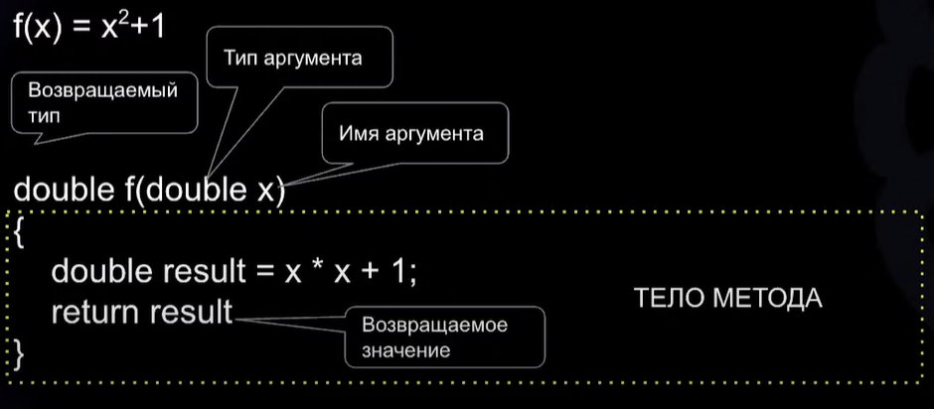 0:11:00 | int[] array = { 0, 28, 27, 1999}; | ТИП ДАННЫХ[] ИМЯ = {Значение1, Значение2, ...}; | Списки int[] array = { 0, 28, 27, 1999}; Способы определить новый массив int[] array = { 0, 0, 0, 0, 0}; int[] array = new int[5]; int[] array = new int[]{ 0, 0, 0, 0, 0}; int[] array = new int[5]{ 1, 0, 3, 0, 5}; char[] myArray = new char[]{'a','b','c','d'} Важно! Каждый элемент выделяется одинарными ковычками | 0:20:29
 |  |  |  |  | Важно! При создании новой функции/метода можно указать тип void void Max (int[] collection) { } В таком случае данная функция/метод ничего не будет возвращать. То есть в ней обязательно будет отсутствовать return | Функции/Методы Определяются в коде простым определением типа и названия функции (типы и названия аргументов) + фигурные скобки Далее в коде присваиваем любой новой переменной функцию с нужными нам аргументами. |  | array[0] = 5; |  | Списки Присвоить новое значение n-элементу массива | 0:23:10
 |  |  |  | Если вы не помните порядок параметров |  | Функции/Методы PrintOrderDetails("Gift Shop", 31, "Red Mug"); Если вы не помните порядок параметров, но знаете их имена, можете передать аргументы в любом порядке. PrintOrderDetails(orderNum: 31, productName: "Red Mug", sellerName: "Gift Shop"); PrintOrderDetails(productName: "Red Mug", sellerName: "Gift Shop", orderNum: 31);
 |  |  |  | Собственный метод с использованием рекурсии | Важно! Создавая собственные методы, Вы меньше рискуете изменить значения оригинальных переменных, в которых содержатся данные введенные пользователем | int Count(int Number, int Length = 0) { if (Number > 0) { Number = Number / 10; Length = Length + 1; return Count(Number, Length); } else { return Length; } } | Домашнее задание 3 | <название массива>.Length; | int n = array.Length; | Списки Вывести длинну/величину/количество элементов в массиве | 0:29:01
 |  |  |  | Собственный метод, в котором основное тело кода состоит из ветвления | Важно! В случае ветвления, в качестве основоного тела метода/функции, данная функция будет работать корректно, если будут прописаны все возможные исходы этого ветвления с возвратом значений, тип которых строго соответствует типу функции | int PowOptimised(int number, int power) { if (power == 1) { return number; } if (power == 0) { return 1; } if (power >= 2) { int result = 1; int numberPow2Cached = Pow2(number); for (int i = 2; i <= power; i = i + 2) { result = result * numberPow2Cached; if (i + 1 == power) { result = result * number; break; } } return result; } else { Console.WriteLine("Недопустимый параметр степени"); Environment.Exit(9); return -1; } } | Домашнее задание 4

Урок 2 (2)
Семинар |  |  |  | Методы |  |  |  | Классы/Методы |  |  |  | Операторы
% |  | Вычисление остатка от деления |  |  |  |  |  |  |  |  |  | Циклы
int x = 15/7 //2 |  | Целочисленное деление |  |  |  |  |  |  |  |  |  | for (int i = 0; i < array.Length; i=i+1) { } | Важно! В теле цикла можно сколько угодно объявлять одну и туже переменную, которой нет за пределами цикла | Циклы, Вариант записи 1 для неоднократного исполнения определенной инструкции до тех пор, пока заданное условие остается истинным. | 1:47:00 for (int i = 0; i < array.Length; i=i+1) { System.Console.Write(array[i]); }
 |  |  |  |  |  |  |  |  |  |  |  | for (int i = 0; i < array.Length; i=i+1) result += i; | Важно! По аналогии со строчным написанием условного выражения | Циклы, Вариант записи 2 | for (int i = 0; i < array.Length; i=i+1) result += i;
 |  |  |  |  |  |  |  |  |  |  |  | int[] arr = new int[5]; foreach (int el in arr) { } | Важно! Проходится только по тем ячейкам массива, которые имеют значения не NULL! | Циклы Проходится по последовательности, но исключительно по ячейкам, содержащим значения | 2:09:00

Урок 3
Лекция |  |  |  | Классы/Методы |  |  |  | Классы/Методы |  |  |  | Операторы
Типы данных в C# | Важно! char a = 'A' Хранит только один символ и при этом обязательно включен в одинарные ковычки! | char: хранит одиночный символ в кодировке Unicode и занимает 2 байта. Представлен системным типом System.Char. Этому типу соответствуют символьные литералы: char a = 'A'; char b = '\x5A'; char c = '\u0420'; | 0:24:19 | Методы/Собственные методы, тип 1 - void | Ничего не принимают, ничего не возвращают | Собственные методы void Method1() { Console.WriteLine("Автор - Петя"); } | 0:00:48 | DateTime. |  | Время
 |  |  |  | Методы/Собственные методы, тип 2 - void | Что-то принимают, ничего не возвращают Важно! Method2(message:"Привет") //в таком виде необязательно прописывать переменные по порядку | Собственные методы void Method2(string message) //void Method2(string message,int count) { Console.WriteLine(message); } Method2(message:"Привет") //в таком виде необязательно прописывать переменные по порядку | 0:04:00 | Now.Year | return DateTime.Now.Year; | Время. Тип - int Возвращает год на текущий момент | 0:08:16
 |  |  |  | Методы/Собственные методы, тип 3 | Ничего не принимают, что-то возвращают | Собственные методы int Method3() { return DateTime.Now.Year; } |  | String. |  | Строка
 |  |  |  | Методы/Собственные методы, тип 4 | Что-то принимают, что-то возвращают | Собственные методы string Method4 (int count, string text) { int i = 0; string result = String.Empty; while (i<count) { result = result + text; i++; } } |  | Empty | string text = String.Empty; | Строка. Тип - string. Объявление переменной Возвращает пустую строку. Используется для объявления новой переменной. | 0:08:16
 |  |  |  | Практика Меняем символы в каком-то тексте |  | string Replace(string text, char OldVersion, char NewVersion) { string result = String.Empty; for (int i = 0; i < text.Length; i++) { if (text[i] == OldVersion) result = result + NewVersion; else result = result + text[i]; } return result; } string NewText = Replace("Прилоылопшыоваэ дыоваэло пылыоавэл", 'ы', '_'); Console.WriteLine(NewText);

Урок 3 (5)
Семинар |  |  |  | Классы/Методы |  |  |  | Классы/Методы |  |  |  | Операторы
i++ | 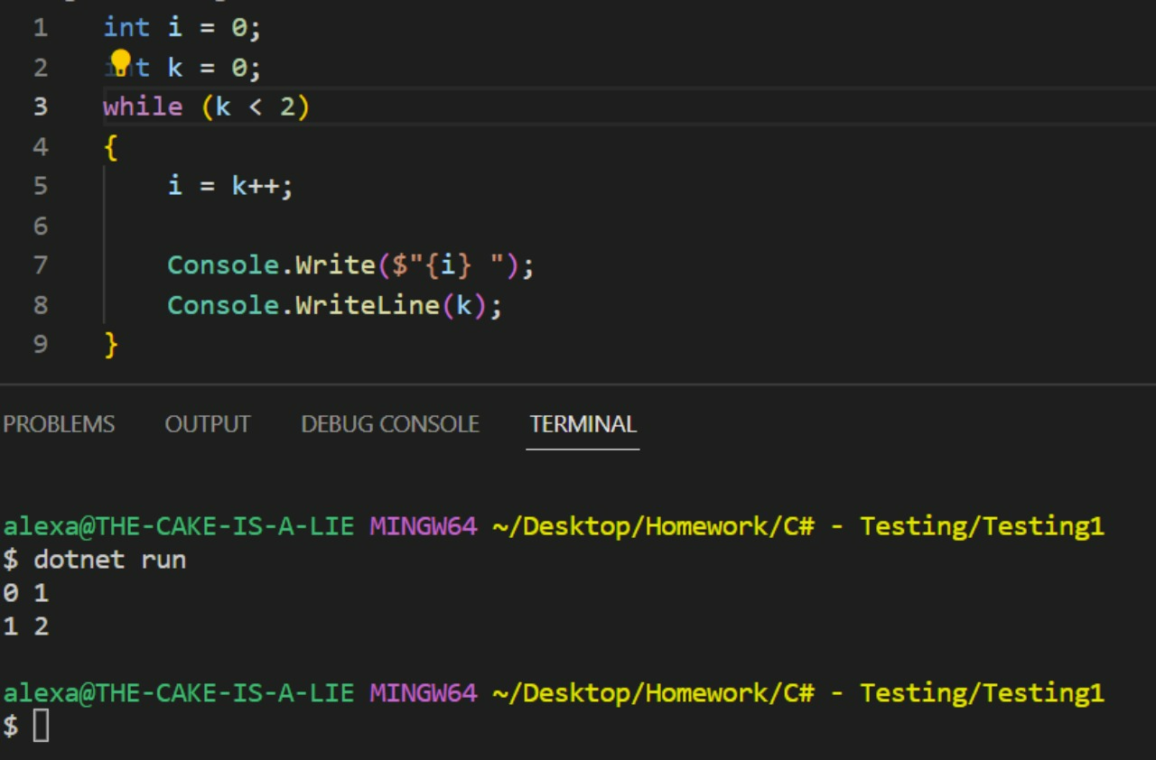 | k++ 1 Обращаю внимание на первую строку в выводе (0 1) 2 i взяло k со старым значением, которое равно 0 3 Полагаю ++ выполняется строго после завершения всех других операций в строке, где этот "знак ++" находится то есть i = k++ это как i = k k++ i=i++; это как i = i ++k В данном случае происходит наоборот, "знак ++" срабатывает до всех операций | 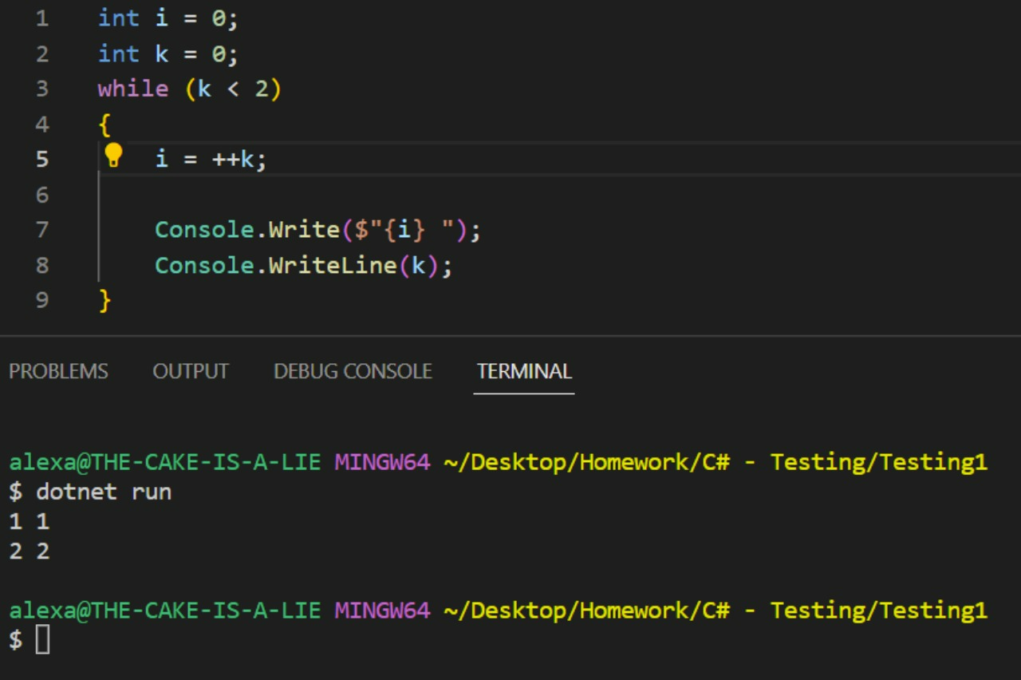
sum += sum
div /= div

Урок 4
Лекция |  |  |  | Классы/Методы |  |  |  | Классы/Методы |  |  |  | Операторы
Двумерные массивы
<тип хранимых данных>[,] table = new <тип хранимых данных>[<строки>,<столбцы>]; | Примечание: Запятая [,] в квадратных скобках обозначает, что требуется создание двумерного массива | Двумерные массивы string[,] table = new string[2,3]; //прямоугольная таблица из строк int[,] matrix = new int[2,3]; //прямоугольная таблица из чисел (матрица) Присвоение новых значений элементам двумерного массива table[1,2] = "слово"; | 0:02:27
<переменная с двумерным массивом>.GetLength(0) <переменная с двумерным массивом>.GetLength(1) | 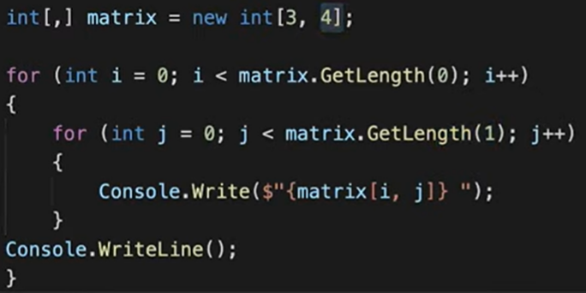 | Двумерные массивы matrix.GetLength(0) - возвращает количество строк в двумерном массиве matrix.GetLength(1) - возвращает количество столбцов в двумерном массиве int[,] matrix = new int[3,4]; for (int rows = 0; rows < matrix.GetLength(0); rows++) { for (int columns = 0; columns < matrix.GetLength(1); columns++) { Console.WriteLine($"{table[rows,columns]}"); } } | 0:10:27
 | 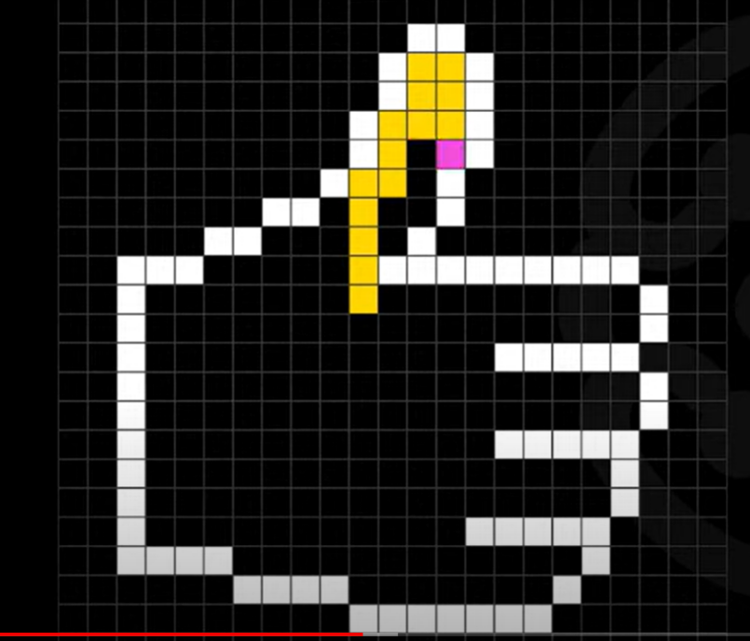 | Двумерные массивы и рекурсия void FillImage(int[,] Pic, int Row, int Column) { if (Pic[Row,Column] == 0 ) { Pic[Row,Column] == 1; FillImage(Pic, Row-1, Column); FillImage(Pic, Row, Column-1); FillImage(Pic, Row+1, Column); FillImage(Pic, Row, Column+1); } } | 0:23:33
Рекурсия |  | "Чтобы понять рекурсию, нужно понять рекурсию"
 |  | int Factorial(int number) { if (number == 1) return number; else return number*Factorial(number-1); }
 |  | int Fibonacci(int n) { if (n == 1 || n==2) return 1; else return Fibonacci(n-1)+Fibonacci(n-2); } | 0:33:31

Урок 4 (6)
Семинар |  |  |  | Классы/Методы |  |  |  |  |  |  |  | Операторы
var |  | Типизация var позволяет объявлять локальную переменную (внутри метода или цикла) без явного указания типа. Вместо этого компилятор C# выводит тип из правой части объявления. Это может быть очень удобно во многих ситуациях, но также может сделать код немного менее читаемым | 0:36:59 | new | import (выполняет такой же смысл) | Как правильно писать код Оператор new создает экземпляр типа. Требуется всегда, когда мы обращаемся к классу (модулю в Python) в первый раз. Важно! Очень желательно объявляться новый экземпляр класса не внутри какого-то цикла, а вне. А уже внутри цикла обращаться к методам созданного экземпляра var Array = new int[2]; var Rnd = new Random(); for (int i = 0; i < 2; i++) { Array[i] = Rnd.Next(0,100); }
int I; |  | Объявление переменных Создает целочисленную переменную, которой можно присвоить любое соответствующее типу значение | 0:40:50 | Convert.ToString(number, baseValue) |  | Перевод из десятичной системы в двоичную итд Возвращает string в виде двоичной итп систем, взяв на вход число в десятичной системе исчисления string Binary = Convert.ToString(number, baseValue) | 1:13:00
String.Empty | string text = String.Empty; | Объявление переменной Возвращает пустую строку. Используется для объявления новой переменной. |  | Собственные методы |  | Вывод значений из результата работы собственного метода помимо значений после return
True или False | вместо assert в Python | Логические выражения (возвращающие true или false) 5>2 //вернет True 2<3 //вернет False 5+1-2 > 3 // вернет True 5+1-2 == 4 // вернет True bool IsEven (int number) { return number % 2 == 0; } | 1:00:39 |  | https://docs.microsoft.com/ru-ru/dotnet/csharp/language-reference/keywords/method-parameters | Методы, Собственные методы params указывает, что этот параметр может принимать переменное количество аргументов. in указывает, что этот параметр передается по ссылке, но лишь считывается вызванным методом. ref указывает, что этот параметр передается по ссылке и может быть считан или записан вызванным методом. out указывает, что этот параметр передается по ссылке и записывается вызванным методом.
 |  |  |  | ref | void Method(ref int refArgument) { refArgument = refArgument + 44; } int number = 1; Method(ref number); Console.WriteLine(number); // Output: 45 | Методы, Собственные методы Можно и не объявлять return (если тип функции задан void), а лишь указывать ref у тех аргументов функции, которые далее примут новые значения, которые нам в дальнейшем могут понадобиться. Все равно что атрибуты класса, которым нам нужно засеттерить новые значения

Урок 5
Лекция |  |  |  | Классы/Методы |  |  |  | Классы/Методы |  |  |  | Операторы
 |  | Код чистается больше, чем пишется. Не нужно экономить на понятности и чистоте кода ради скорости. | 0:08:46 | <переменная>.GetType().Name |  | Типизация Возвращает название типа указанной переменной | 0:31:48
 |  | Старайтесь не использовать сокращения, кроме общепринятых в разрабатываемом продукте. | 0:09:06
 |  | Используйте имена с простям написанием. Их проще читать и набирать. Избегайте (в разумных пределах) использования слов с двойными буквами, сложным чередованием согласных. | 0:10:36
 |  | Никогда не используйте матерные (запрещенные) слова в коде (в том числе в комментариях).
 |  | 1 Идентификатор HorizontalAlignment легче читается на английском, чем AlignmentHorizontal 2 Имя CanScrollHorizontally лучше, чем ScrollableX (неочевидная ссылка на ось X) 3 НЕ используйте знаки подчеркивания, дефисы и другие символы, не являющиеся буквенно-цифровыми - Can_Scroll_Horizontally | 0:12:57
 |  | 4 ИЗБЕГАЙТЕ использования идентификаторов, совпадающих с ключевыми словами широко используемых языков программирования string class = "1B"; 5 Старайтесь не использовать сокращения, GetWindow, проще понять, чем GetWin
 |  | 6 НЕ используйте акронимы, которые не являются широко принятыми, и в целом используется акронимы только при необходимости - SendPM(int i, string t) точно хуже, чем SendPrivateMessage(int id, string text) 7 Используйте универсальные имена платформы, не относящееся к конкретному языку : ConvertToByte(string value); против ConvertToUnsignedChar(string value); | 0:15:38
 |  | 8 Используйте общие, не привязанные к контексту имена, когда это нужно ConvertToByte(string value); лучше, чем ConvertToByte(string str); 9 Именование методов, аргументов, переменных и других системные единиц отличается.
Нотации языка C# | Важно! Команда разработчиков изначально договаривается в какой нотации они будут писать свой код. | Pascal – указание этого стиля оформления идентификатора обозначает, что первая буква заглавная и все последующие первые буквы слов тоже заглавные. Например: BackColor, LastModified, DateTime. Camel – указание этого стиля обозначает, что первая буква строчная, а остальные первые буквы слов заглавные. Например: borderColor, accessTime, templateName. | 0:18:51
Избегайте длинных строк |  | Избегайте длинных строк, переносите инструкцию на новую строку. Не размещайте несколько инструкций на одной строке. Каждая инструкция должна начинаться с новой строки. При разбивке длинных выражений на несколько строк, оставляйте операторы на новой строке (пример ниже). | 0:20:30
1 tab < 4 пробелов |  | 1 tab < 4 пробелов с точки зрения занимаемого места на жестком диске
Возможные сокращения функций/методов
* bool IsEven(int value) => value % 2 == 0; |  | Способ 1 * bool IsEven(int value) => value % 2 == 0; | 0:27:32
** var IsEven = (int value) => value % 2 == 0; |  | Способ 2 ** var IsEven = (int value) => value % 2 == 0;
Не используйте проверки вида b == false. |  | Не используйте проверки вида b == false. Вместо этого используйте !b
Имена методов Имена аргументов методов |  | 1.1 Для методов используйте нотацию Pascal (вне зависимости от области видимости метода) GetStream() 1.2 С маленькой буквы 2 Если метод асинхронный - он заканчивается на "Async" GetStreamAsync() | 0:29:56
Имена переменных |  | 3 Для именования переменных используйте нотацию Camel. 4 Используйте неявную типизацию (var) для локальных переменных в случаях, когда тип переменной понятен из правой части назначения или когда точный тип не важен. | 0:30:31
 |  | 5 Объявляйте переменные непосредственно перед их использованием. | 0:35:31
Правильное наименование индексов в циклах |  | 6 Счетчики в циклах i, j, k, l, m, n, если этого не требует условие. 7 Инициализируйте переменные при объявлении, если есть такая возможность. 8 Цепочки вызовов стоят особняком (см пример слева) Есть способы обойти эту проблему на языке C#, но для этого нужно погуглить
Комментарии и документация |  | Внутри блока с кодом отделяйте текст комментария одним пробелом «// Текст комментария.» или "/*...*/" ● Неиспользуемый код не комментируйте, а удаляйте. ● Если код комментируется временно - он должен быть с пометкой «// TODO: причина почему код закомментирован». ● *Используйте XML-документирование для описания публичных типов и их элементов. Начинайте текст комментария с большой буквы и завершайте текст комментария точкой. ● **Использование словарей для подсветки ошибок русского\английского языка.

Урок 5 (7)
Семинар |  |  |  | Классы/Методы |  |  |  | Классы/Методы |  |  |  | Операторы
 |  |  |  | <тип>.IsNullOrWhiteSpace(<переменная>) ? "Hello world" : "Not hello world" | string.IsNullOrWhiteSpace(x) ? "Hello world" : "Not hello world" | Условное выражение. Тернарный оператор условоного выражения Проверяет есть ли значение в переменной, а также данный пример показывает еще один формат условного выражения | 0:39:58

Урок 6
Лекция |  |  |  | Классы/Методы |  |  |  | Классы/Методы |  |  |  | Операторы
Не путать синтаксис и программирование |  | Создавать циклы - программирование ставить в нужных местах, нужные запятые - синтаксис |  | using System.Linq | непонятно - много новых терминов! |  | 0:41:00
Красивый код |  | Гибкий Расширяемый Модульный Поддерживаемый Документированный | 0:09:37
Гибкий |  | Гибкий (то есть возможность переиспользования кода для других задач, например строгая типизация ограничивает возможность к адаптации) Однако код не должен становиться чересчур абстрактным, должен решать конкретную задачу
Модульный |  | Возможность редактирования не целой программы, а лишь ее части (модуля). Таким образом, код должен создаваться в модульной структуре, чтобы в случае необходимости, не нужно было переписывать весь код | 0:12:21
Поддерживаемый |  | То есть при дальнейшей жизни проекта, при наличии новых обновлений, будет возможность сторонним программистам разобраться в созданном коде
Документированный |  | Код должен быть самодокументированным…однако никто не запрещал документировать код (комментировать) не очень оптимальный вариант DrawText(caption, screenWidthPostion, screenHeightPosition); более оптимальный вариант DrawText( text: caption, left: screenWidthPostion, top: screenHeightPosition ); таким образом мы всегда имеем возможность заменить переменные в методе путем простого удаления целой строки, без необходимости выделять определенные части кода мышкой | 0:15:00 | Документирование метода | 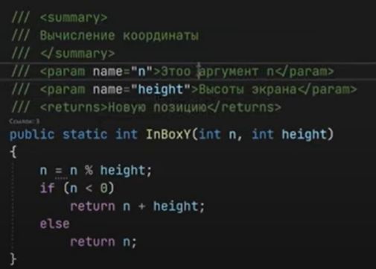 | Документирование метода /// <summary> /// Вычисление координат /// </summary> /// <param name="n">Это аргумент n</param> /// <param name="height">Высота экрана</param> /// <returns>Новую позицию</returns> public statis in InBoxY(int n, int height) { … } Дополнительно в папке проекта bin/debug/net 6 0/Название проекта.xml в файле xml расположена вся документация нашего проекта, которую можно удобно редактировать | 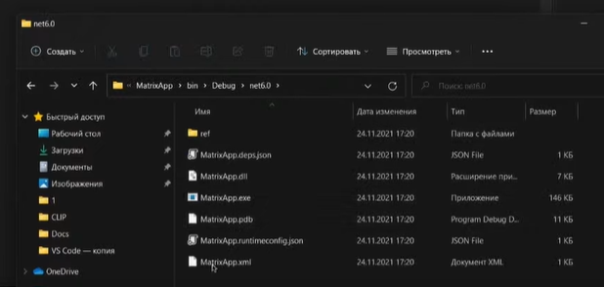 0:55:00
DRY | Don't repeat yourself | Это принцип разработки программмоного обеспечения, нацеленный на снижение повторения информации различного рода. | 0:34:00
YAGNI Не делай больше того, что нужно | You are not gonna need it | Если была поставлена задача сделать простое решение, а мной было сделано сложное решение, то значит мной было потрачено время моей компании впустую, а значит и ее деньги | 0:36:27
KISS | Keep it simple, stupid | Не нужно делать что-то сложно, если это можно сделать в разы проще
Большое количество циклов и условий |  | Плохо, снижается читаемость. Код анализаторы следят за цикломатическим числом и говорят, что ора разбивать функцию
Нужно писать тестируемый код |  | Если пишешь какой-то метод, нужно сразу писать для него тест void test() | 1:00:00
Внимательно следить за входыми данными, особенно за теми, которые задает юзер |  | Обычно это работа фронтендера, однако никогда нельзя быть уверенным, что фронтендер пропустит. Поэтому нужно всегда стараться обрабатывать различные варианты пользовательского ввода Проверят ьих в начале, а не размазывать их на весь проект
 |  | Самостоятельное обучение panda4 catalogue gof - ввести в google Придерживаться SOLID Не исопльзовать антипаттерны Использовать паттерны Декомпозировать Писать тесты Придерживаться Code Convention

 |  | Самостоятельно: изучить сортировки https://academy.yandex.ru/posts/osnovnye-vidy-sortirovok-i-primery-ikh-realizatsii

Урок 6 (6)
Семинар |  |  |  | Классы/Методы |  |  |  | Классы/Методы |  |  |  | Операторы

Начало занятия показывается работа с исключениями
Разъяснение рекурсии |  |  | 0:34:00
Пример рекурсии 1 | int SumOfDigitsInNumber(int number) { int slice = number % 10; if (number == 0) { return slice; } return SumOfDigitsInNumber(number/10)+slice; } | Рекурсия Задача 3: Напишите программу, которая будет принимать на вход число и возвращать сумму его цифр. Использовать рекурсию. 453 -> 12 45 -> 9
 | int SumOfDigitsInNumber(int number, int result=0) { int slice = number % 10; if (number == 0) { return result; } return SumOfDigitsInNumber(number/10, result+slice);
Пример рекурсии 2 | int Power(int number, int power) { if (power == 1) { return number; } return Power(number, power - 1) * number; } | Рекурсия // Задача 4: Напишите программу, которая на вход принимает два числа A и B, и // возводит число А в целую степень B с помощью рекурсии. // A = 3; B = 5 -> 243 (3⁵) // A = 2; B = 3 -> 8
Пример рекурсии 3 | bool IsNumberPowered2(int number) { if (number == 2) { return true; } if (number < 2) { return false; } return IsNumberPowered2(number / 2); } | Рекурсия // Задача 5: Определите, является ли число степенью двойки: // N = 16 -> "Является степень двойки" // N = 12 -> “Не является степенью двойки”
Пример рекурсии 4 | void ShowEvenNumbersFromAToB(int A, int B) { if (A == B || A + 1 == B) { Console.WriteLine($"{B}"); return; } ShowEvenNumbersFromAToB(A, B - 2); Console.WriteLine($"{B}"); } | Рекурсия // Задача 1: Задайте значения M и N. Напишите программу, которая выведет все // чётные натуральные числа в промежутке от M до N с помощью рекурсии. // M = 1; N = 5 -> "2, 4" // M = 4; N = 8 -> "4, 6, 8"
 | void ShowEvenNumbersFromAToB(int A, int B) { if (A == B || A + 1 == B) { Console.WriteLine($"{B}"); } else { ShowEvenNumbersFromAToB(A, B - 2); Console.WriteLine($"{B}"); } }

Урок 7
Лекция |  |  |  | Классы/Методы |  |  |  | Лекция |  |  |  | Операторы
Рекурсивная функция (Definition) |  | Рекурсия Рекурсивная функция - это функция, вызывающая сама себя | 0:02:00 |  |  | Работа с директориями, папками и файлами | 0:20:00 | Бинарное дерево |  | Бинарное дерево
Что важно при описании рекурсии? |  | Рекурсия Что важно при описании рекурсии? Описать условие выхода | 0:04:46 | DirectoryInfo <новая переменная> = new DirectoryInfo(<путь до директории>) |  | Работа с директориями, папками и файлами string path = "/Users/…"; DirectoryInfo di = new DirectoryInfo(path); Console.WriteLine(di.CreationTime); |  |  |  | 1 Обычное выражение: ((4-2)*(1+3))/10
Пример рекурсии 5 | 10,9,8,7,6,5… | string NumbersRec (innt a, int b) { if (a<=b) return NumbersRec(a+1,b) + $"{a}"; else return String.Empty; } | 0:06:50 | <переменная DirectoryInfo>.CreationTime |  | Работа с директориями, папками и файлами Выведет дату создания файла string path = "/Users/…"; DirectoryInfo di = new DirectoryInfo(path); Console.WriteLine(di.CreationTime); |  |  | 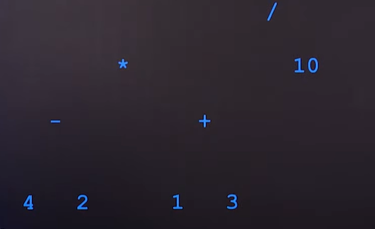 | 2 Выражение, разобранное по старшинству операций
 | 1,2,3,4,5… | string NumbersRec (innt a, int b) { if (a<=b) return $"{a}" + NumbersRec(a+1,b); else return String.Empty; } |  | .GetFiles() FileInfo[] <новая переменная> = <переменная DirectoryInfo>.GetFiles(); | Важно! При наведении на метода высвечивается тип того значения, которое он возвращает | Работа с файлами Создает массив типа FileInfo, в котором содержатся <экземпляры типа FileInfo, но не массив!> ко всем файлам в выбранной директории di FileInfo[] fi = di.GetFiles(); |  |  |  | 3 Выражение, представленное в виде бинарного древа Иерархия подчиненности: у каждого родительского элемента есть дочерний элемент, а также каждая ветвь имеет либо ветвь или лепесток Родительский элемент с индексом i будет иметь 2 дочерних элемента с индексами 2*i и 2*i+1 | 0:31:45
Пример рекурсии 6 Возведение в степень |  | int PowerRec (int a, int n) { if (n==0) return 1; else return PowerRec(a, n - 1) * a; } |  | <массив с экземплярами файлов>[0].Name |  | Работа с файлами Выводит названия файлов в директории (Можно выводить не только названия файлов, а любую информацию о файлах в директории, включая пути к ним) FileInfo[] fi = di.GetFiles(); for (int i = 0; i < fi.Length; i++) { Console.WriteLine(fi[i].Name); } | 0:22:02 | Обход бинарного древа (InOrder) (пример, в котором осуществляется обход различных вариантов значений в зависимости от их индексов условие с рекурсией вывод условие с рекурсией |  | string emp = String.Empty; string[] tree = { emp, "/", "*", "10", "-", "+", emp, emp, "4", "2", "1","3"}; void InOrderTraversal (int pos = 1) { left = 2*pos; right = 2*pos+1; if (left < tree.GetLength && !String.IsNotNullOrEmpty(tree[left])) InOrderTraversal (left); Console.WriteLine(tree[pos]); if (right < tree.GetLength && !String.IsNotNullOrEmpty(tree[right])) InOrderTraversal (right); } | 0:35:19
Строчная записи условного выражения в else с несколькими операторами |  | int PowerRecMath (int a, int n) { if (n==0) return 1; else if (n % 2 == 0) return PowerRecMath (a*a, n/2); else return PowerRec(a, n - 1) * a; } |  | .GetDirectories() DirectoryInfo[] <новая переменная> = <переменная DirectoryInfo>.GetDirectories(); |  | Работа с директориями, папками и файлами Создает массив типа DirectoryInfo, в котором содержатся <экземпляр типа DirectoryInfo, но не массив!> ко всем папкам/директориям в выбранной директории DirectoryInfo[] fi = di.GetDirectories(); |  | Где могут применяться деревья |  | 1 Страница в интернете имеет HTML-представление в виде дерева. 2 Файлы JSON и XML. 3 Разбор выражений (арифметических, логических и др.). 4 Анализ текста (компилятор). 5 Обход графа. Теория графов. Пример: бинарное дерево из лекции.
Пример рекурсии 7 Составление слова из заданного алфавита (пример, в котором увеличивается количество циклов с каждым новым вызовом рекурсивной функции/метода) цикл рекурсия в цикле | Важно! Это пример того, когда рекурсия позволяет расширять параметры без необходимости редактировать код. Иначе бы пришлось каждый раз прописывать дополнительный цикл под введенное количество букв в слове | int n = 1; void FindWords(string alpha, string word, int length = 0) { if (length == 0) { Console.WriteLine($"{n++} {word}"); return; } for (int i = 0; i < alpha.Length; i++) { FindWords(alpha, word + alpha[i], length - 1); } } FindWords("аисв", "", 3); | 0:16:56 | <массив с экземплярами папок>[0].FullName |  | Работа с директориями, папками и файлами Выводит пути директорий (Можно выводить не только пути директорий, а любую информацию о директориях в директории, включая пути к ним) DirectoryInfo[] fi = di.GetDirectories(); for (int i = 0; i < fi.Length; i++) { Console.WriteLine(fi[i].FullName); } |  |  |  | Самостоятельное обучение: Про деревья: https://ru.wikipedia.org/wiki/%D0%94%D0%B2%D0%BE%D0%B8%D1%87%D0%BD%D0%BE%D0%B5_%D0%B4%D0%B5%D1%80%D0%B5%D0%B2%D0%BE Про обход дерева https://ru.wikipedia.org/wiki/%D0%9E%D0%B1%D1%85%D0%BE%D0%B4_%D0%B4%D0%B5%D1%80%D0%B5%D0%B2%D0%B0
Какие проблемы возникают при использовании рекурсии |  | Низкая скорость вычислений. Пример с кодом для чисел Фибоначчи от 10 до 40: с помощью цикла - за 2 сек с помощью рекурсии — за 20 сек Переполнение стека (overflow). Память и количество вызовов рекурсии не безграничны. Переполнение стека ведёт к ошибкам в программе. |  | Пример рекурсии для вывода названий путей директорий и файлов |  | void CatalogInfo (string path, string indent = "") { DirectoryInfo catalog = new DirectoryInfo(path); DirectoryInfo[] catalogs = catalog.GetDirectories(); for (int i = 0; i < catalogs.Length; i++) { Console.WriteLine($"{indent}{catalogs[i].Name}"); CatalogInfo (catalogs[i].FullName, indent + " "); } FileInfo[] files = catalog.GetFiles(); for (int i = 0, i < files.Length; i++) { Console.WriteLine($"{indent}{files[i].Name}"); } } string path = @" "; CatalogInfo(path) | 0:23:58
 |  |  |  | Пример рекурсии для решения головоломок |  | void Towers(string with = "1", string on = "3", string some = "2", int count = 3) { if (count > 1) Towers(with, some, on, count - 1); Console.WriteLine($"{with}>>{on}"); if (count > 1) Towers(some, on, with, count - 1); } Towers();
 |  |  |  |  | Пояснение void Towers(string with = "1", string on = "3", string some = "2", int count = 3) { if (count > 1) { Console.WriteLine($"HelloIEnterF1 {count}"); Towers(with, some, on, count - 1); Console.WriteLine($"ByeExitF1 {count}"); } Console.WriteLine($"{with}>>{on}"); if (count > 1) { Console.WriteLine($"HelloIEnterF2 {count}"); Towers(some, on, with, count - 1); Console.WriteLine($"ByeExitF2 {count}"); } } Towers(); | 0 Выполняется Метод (1,3,2) 1 Если count = 3, то count > 1, значит выполняется Метод(1,2,3) 2 Если count = 2, то count > 1, значит выполняется Метод(1,3,2) 3 Если count = 1, то count !> 1, значит выполняется Console.WriteLine(1>3) 4 Возврат в 2 шаг, значит выполняется Console.WriteLine(1>2) 5 Если count = 2, то count > 1, значит выполняется Метод(3,2,1) 6 Если count = 1, то count !> 1, значит выполняется Console.WriteLine(3>2) 7 Возврат в 1 шаг, значит выполняется Console.WriteLine(1>3) | 0:28:49

Урок 8 (Дополнительный)
Лекция |  |  |  | Классы/Методы |  |  |  |  |  |  |  | Операторы
Как работает компилятор |  | Вебсайт для помощи в понимании как работает компилятор sharplab.io |  | Console.ReadKey(); |  | Console Запрашивает пользователя "Нажать любую кнопку" для продолжения программы | 0:14:07
Visual Studio (большой) |  | До версии С#10 и .net 6 приходилось писать больше кода, чем одна строка Console.WriteLine("Hello world"). Чтобы увидеться и понять полную версию кода, необходимо вместо VS Code установить Visual Studio ("большой") | 0:04:28 | Array.Resize(); | Array.Resize<T>(T[], Int32) T[] - передаваемый массив Int32 - новое количества элементов массива/новый размер массива | Массив Изменяет количество элементов в одномерном массиве до указанной величины. Array.Resize<T>(T[], Int32)
Кроссплатформенная работка для .NET (обязательно следует установить) | 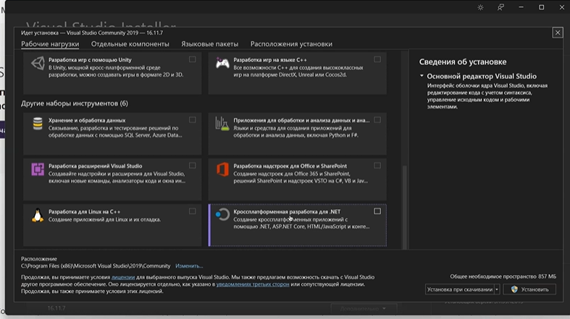 | После установки бесплатной Visual Studio Community 2022 (потребуется только авторизация в личном кабинете Microsoft) необходимо обязательно установить Кроссплатформенная работка для .NET | 0:05:50
Файл sln |  | Sln используется для модульности приложений. Sln файл позволяет переиспользовать код в других программах/классах | 0:07:37
Что такое Console в команде Console.Write();? |  | Если мы установим курсор на операторе Console и нажмем кнопку F12, то мы увидим описание | 0:08:04
Описание, Пространство имен System |  | В пространстве имен System расположен класс Console, внутри которого лежит логика, которую мы используем при обозначении оператора Console Ранее (до версии С#10 и .net 6) требовалось в начале любой программы/класса написать using System | 0:09:07
Пространство имен |  | Пространство имен для любого нашего приложения называется также, как и наша программа Пример слева (название ConsoleVS.exe значит и пространство имен namespace ConsoleVS { } | 0:20:25
После запуска программы происходит следующее |  | Происходит два шага Шаг 1 Запускается программа-компилятор, которые переводит наш код в CIL код (Command intermediate language) Шаг 2 JIT-компилятор превращает CIL код в байт-код (бинарный файл, который можно взять на флешку и передать пользователям) | 0:09:30
Файл exe | Запуск exe через cmd | бинарный файл (.exe), который можно взять на флешку и передать пользователям. Если запустить такой файл, то мы даже не увидим его работу, так как после выполнения консоль мгновенно закроется. Для того, чтобы увидеть результат, нужно установить "задержку вывода" (Console.ReadLine(); | 0:13:30
 |  | Если запустить 4 указанных слева файла в Windows 10 (и старше, то наша программа успешно запустится) Если версия Windows будет ниже, то ОС выдаст ошибку, что "В Вашей системе не хватает компонентов" (связано это с тем, что для работы .NET приложений необходимо свое окружение. Это окружение называется виртуальной машиной. Называется эта виртуальная машина Command language runtime) | 0:14:50
Смотрим как отображается код в языке CIL код |  | 1 Запускаем программу IL DASM, которая идет вместе с Visual Studio 2 Открываем файл с расширением dll в папке с программой bin | 0:15:04
 |  | 3 Открывается раскладка нашей программы 4 Можем во вкладке Program (название нашего class) увидеть и открыть Main, где сможем наблюдать наш код в Assmebler виде
Класс | Примечание! Любой класс наполняется различными сущеностями/системными единицами: свойство, поле, конструктор, деструктор итд | class Program { public static void Main(string[] args) { | 0:10:07
Зачем string[] args ? | 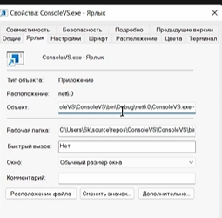 | Пример - Git bash в Bash имеется множество команд с аргументами -m -n -d тд Именно эти аргументы мы можем передавать благодаря string[] args Подход 1: аргументы можно задать при запуске программы из консоли Подход 2: создать отдельный ярлык (softlink) , в свойствах (файла) которого можно дописать название Объекта (например -Sergey) | 0:16:00 0:17:54
Как подключить проект к проекту в Visual Studio? |  | 1 Кликаем на ЗАВИСИМОСТИ правой кнопкой 2 Выбираем добавить ссылку на проект 3 В открывшемся окне добавляем любой другой проект Далее осуществляем импорт пространства имен добавленного проекта 4 проприсываем в нашем коренном проекте using <имя пространства имен> добавленного проекта 5 в коде нашего коренного проекта прописываем название добавленного извне класса ArrayList <какая-то новая переменная> = new(); | 0:23:19

Урок 2 (Буткем)
Лекция |  |  |  | Классы/Методы |  |  |  |  |  |  |  | Операторы
string.Join(<разделитель>, <массив элементов>) |  | Строки. Массивы Преобразует массив в строку, разделяя элементы по <разделителю> int[] array = new int[5]; for (int i = 0; i < 5; i++) { array[i] = Convert.ToInt32(Console.ReadLine()); } Console.WriteLine(string.Join(" ", array); | 0:07:30
Урок 9 (Буткем)
Лекция
Дополнительно Быстрое создание нового массива из случайных элементов |  | Массив. Быстрое создание массива Random rand = new Random(); int[] resSerial = new int[N].Select(r => rand.Next(0, 5)).ToArray(); | 0:35:04

